Лист 1
Прайс-лист
МИР ПРЯЖИ

В валюте: руб. (курс 1).
Цены указаны на 07.08.2020

№ | Номенклатура/ Характеристика номенклатуры | Описание | Изображение | Артикул | Цена | Ед. | Остаток | Ссылка на сайт
 | Набор для вышивания «Сделано с любовью» ДШ-001 Жених | Набор для вышивания «Сделано с любовью» ДШ-001 Жених | 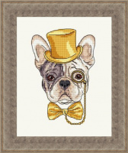 | ДШ-001 | 120.00 |  |  | Изображение
 | Набор для вышивания «Сделано с любовью» ДШ-001 Жених |  |  |  | 120.00 | шт | 2 | Изображение
 | Набор для вышивания «Сделано с любовью» ДШ-002 Моряк | Набор для вышивания «Сделано с любовью» ДШ-002 Моряк | 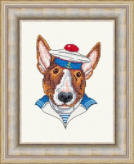 | ДШ-002 | 240.00 |  |  | Изображение
 | Набор для вышивания «Сделано с любовью» ДШ-002 Моряк |  |  |  | 240.00 | шт | 3 | Изображение
 | Набор для вышивания «Сделано с любовью» ДШ-003 Сыщик | Набор для вышивания «Сделано с любовью» ДШ-003 Сыщик | 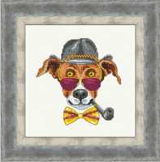 | ДШ-003 | 240.00 |  |  | Изображение
 | Набор для вышивания «Сделано с любовью» ДШ-003 Сыщик |  |  |  | 240.00 | шт | 3 | Изображение
 | Набор для вышивания «Сделано с любовью» ДШ-004 Ковбой | Набор для вышивания «Сделано с любовью» ДШ-004 Ковбой | 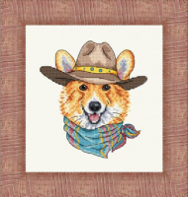 | ДШ-004 | 150.00 |  |  | Изображение
 | Набор для вышивания «Сделано с любовью» ДШ-004 Ковбой |  |  |  | 150.00 | шт | 3 | Изображение

